상품제안서
뉴클 릴타입 데이터 충전 케이블 100W CtoC 타입 1M | 상품코드: S42994

 |  |  |  |  |  |  | 02-713-8555 | www.synergygift.co.kr
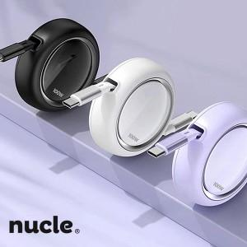

【상세/제작정보】

【인쇄/포장옵션】 | 레이저, 에폭시 / 포장지포장

【공급단가】 | 수량 | 50~ | 100~ | 500~ | 1,000~ | 5,000~
*VAT별도 | 단가 | 4,070원 | 4,000원 | 3,680원 | 3,600원 | 3,450원

【상품 URL】 | https://www.synergygift.co.kr:443/src/goods_detail.php?gdno=42994

